Tabelle1
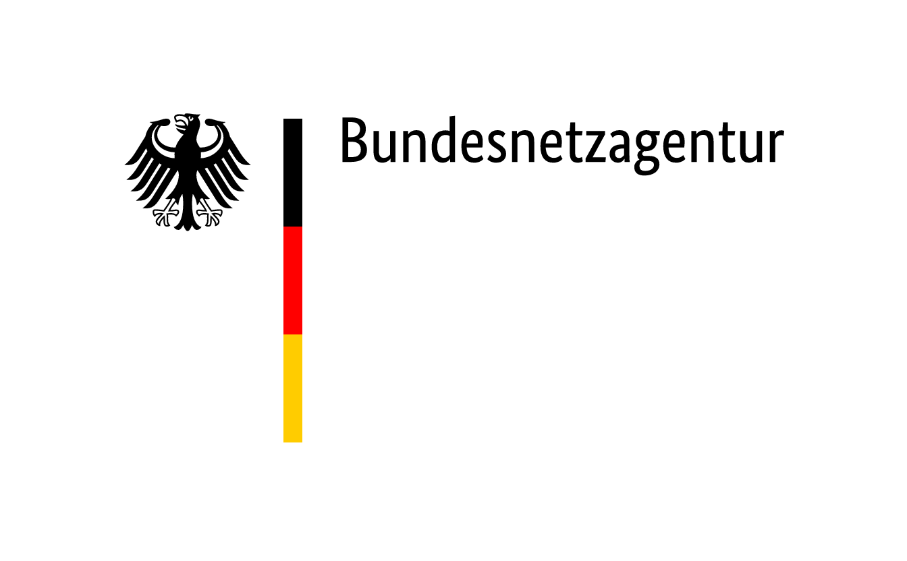

 | Zuschläge im Ausschreibungsverfahren für Steinkohleanlagen und Braunkohle-Kleinanlagen nach dem KVBG für den Gebotstermin vom 1. September 2020
BNAId | Name des Bieters | Name der Anlage | Bezuschlagte Gebotsmenge [MW] | Gebotsnummer | Zuschlagsnummer | Angestrebte Nutzung des Standorts nach dem Wirksamwerden des Verbots der Kohleverfeuerung (Eigenerklärung des Bieters)
BNA0216a | STEAG GmbH | Kraftwerk Walsum 9 | 370 | 2 | KVBG20-1/001 | Aufgrund des Platzangebots und der guten Logistik- wie Netzanbindungen kommt der Standort Walsum insbesondere als Hub für die Sektorenkopplung in Frage. Dabei können verschiedene Projekte gleichzeitig verfolgt werden: im Falle der Realisierung des Modell-Projekts Fernwärme-Schiene Rhein-Ruhr (FWSRR) könnte Walsum 9 durch Fuel-Switch auf Erdgas als KWK-Anlage die FWSRR mit bis zu 400 MWth Wärme versorgen. Weiter wird aktuell mit weiteren Partnern aus der Großindustrie die Errichtung eines Wasserstoff- und Sauerstoff-Hubs mit einer Elektrolyse-Leistung von 100 MWel geprüft ("HydrOxy Hub Walsum"). Schließlich untersucht STEAG GmbH zur EE-Speicherung den Bau einer Speicherplattform mit einer Leistung von bis zu 150 MWel (aktuell befindet sich am Standort bereits ein 15 MWel-Batteriespeicher).
BNA1164 | Pfeifer & Langen GmbH & Co. KG | HKW Werk Jülich | 22.86 |  | KVBG20-1/002 | Das HKW wird auf einen anderen Brennstoff umgestellt. Das HKW dient unverändert der Herstellung von Zucker.
BNA0146 | swb Erzeugung AG & Co. KG | Kraftwerk Hafen Block 6 | 303 |  | KVBG20-1/003 | Nach einer etwaigen Stilllegung des Steinkohlekraftwerks "Block 6" (303 MW) wird weiterhin am Kraftwerksstandort "Hafen" (Bremen) das bereits seit 2011 in Betrieb befindliche Mittelkalorikraftwerk (MKK) betrieben. Außerdem wird ergänzend ein Heißwasserkessel für die Aufrechterhaltung der Fernwärmeversorgung zur Verfügung stehen. Darüber hinaus ist am Standort der Bau einer Klärschlammverbrennungsanlage mit Inbetriebnahme in 2023 geplant (KENOW GmbH & Co. KG). swb Erzeugung wird Betriebsführer dieser Anlage sein. An weiteren Standortentwicklungsmaßnahmen zur klimaschonenden Energieerzeugung wird gearbeitet.
BNA0498 | Infraserv GmbH & Co. Höchst KG | Kohleblock HKW | 50.945 |  | KVBG20-1/004 | Nach Beendigung der Kohleverfeuerung werden die Dampferzeuger mit Erdgasfeuerung weiter betrieben. Die Turbinen und Generatoren werden weiter betrieben.
BNA0413c | RWE Generation SE | Kraftwerk Westfalen | 763.7 | 2 | KVBG20-1/005 | RWE Generation beabsichtigt auf dem Gelände des Steinkohlekraftwerks Westfalen einen Phasenschieber im Auftrag der Amprion zu betreiben. Der Phasenschieberbetrieb soll nach Möglichkeit im Frühjahr des nächsten Jahres aufgenommen werden. Nicht mehr benötigte Fläche sollen (gemeinschaftlich mit der Wirtschaftsförderung der Stadt Hamm) in Gewerbeflächen entwickelt werden.
BNA0493 | RWE Generation SE | Kraftwerk Ibbenbüren | 794 | 1 | KVBG20-1/006 | RWE Generation erwägt, das Kraftwerk Ibbenbüren in der Kapazitätsreserve anzubieten. Nicht mehr benötigte Flächen sollen in ein Mischgebiet aus Gewerbe- und Dienstleistungsflächen entwickelt werden.
BNA1558 | Vattenfall Heizkraftwerk Moorburg GmbH | Heizkraftwerk Moorburg Block B | 800 | Vattenfall Moorburg B | KVBG20-1/007 | Nach erfolgreicher Zuschlagserteilung und folgender Einstellung der Kohleverstromung für Block A ist geplant, verschiedene Nachnutzungskonzepte zu evaluieren. Diese reichen von der Umrüstung der Anlage auf alternative Brennstoffe bis hin zum Rückbau der Anlage. Alle Nachnutzungskonzepte hängen auch wesentlich davon ab, welche Betriebs- und Nutzungskonzepte im Partnerblock B des Kraftwerks langfristig verfolgt werden.
BNA1673 | Vattenfall Heizkraftwerk Moorburg GmbH | Heizkraftwerk Moorburg Block A | 800 | Vattenfall Moorburg A | KVBG20-1/008 | Nach erfolgreicher Zuschlagserteilung und folgender Einstellung der Kohleverstromung für Block A ist geplant, verschiedene Nachnutzungskonzepte zu evaluieren. Diese reichen von der Umrüstung der Anlage auf alternative Brennstoffe bis hin zum Rückbau der Anlage. Alle Nachnutzungskonzepte hängen auch wesentlich davon ab, welche Betriebs- und Nutzungskonzepte im Partnerblock B des Kraftwerks langfristig verfolgt werden.
BNA0793 | Uniper Kraftwerke GmbH | Kraftwerk Heyden | 875 | Uniper 1 | KVBG20-1/009 | Erste Ideen für eine Nachnutzung des Standortes fokussieren auf großflächige Ansiedlung von Industrie und weniger kleinteiliges Gewerbe. Energieerzeugung auf Basis von Erdgas bzw. Wasserstoff, Einrichtungen zur Stabilisierung des Stromnetzes, energieintensive Industrien als auch Ansiedlung von Unternehmen der Kreislaufwirtschaft werden geprüft.
 | Südzucker AG | Kraftwerk der Zuckerfabrik Brottewitz | 3.571 | 01-SZ-Br | KVBG20-1/010 | Stilllegung des Kraftwerks, Vermarktung des Geländes für gewerbliche Folgenutzung.
 | Südzucker AG | Kraftwerk der Zuckerfabrik Warburg | 4.6 | 02-SZ-WR | KVBG20-1/011 | Stillegung des Kraftwerks, Vermarktung des Geländes für gewerbliche Folgenutzung.

